المؤشرات الكلية

سوق العراق للاوراق المالية
جلسة الاثنين 2026/6/29 |  |  |  | تقرير أسعار الأسهم المتداولة لسوق العراق للأوراق المالية
الجلسة (111)
الاسهم المتداولة المدرجة و OTC |  |  | 1,514,190,765 |  |  | قيمة الأسهم المتداولة المدرجة و OTC |  | 1,751,993,719 |  |  | صفقات الشركات المدرجة وOTC | 1566
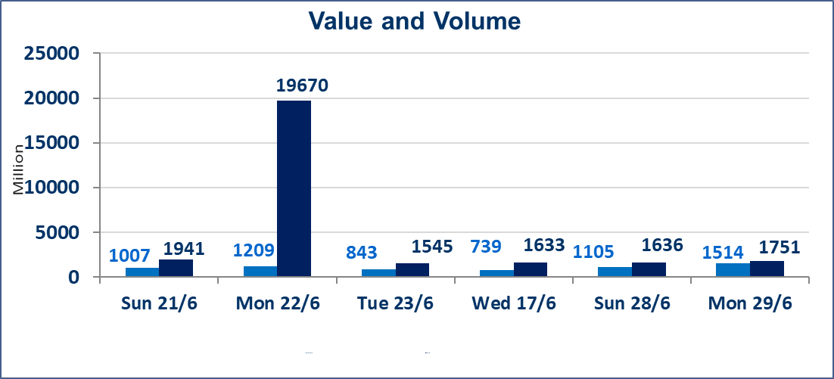
المؤشر60 ISX اليوم | 1015.10 |  | نقطة |  |  | المؤشر15 ISX اليوم | 1276.72 | نقطة
المؤشر 60 ISX السابق | 1028.21 |  | نقطة |  |  | المؤشر 15 ISX السابق | 1291.09 | نقطة
نسبة التغير | -1.28 |  | % |  |  | نسبة التغير | -1.11 | %
عدد النقاط | -13.11 |  | نقطة |  |  | عدد النقاط | -14.37 | نقطة

الشركات المدرجة | 103 | OTC | 17 | 120 |  | الشركات غير المتداولة المدرجة | 47 | OTC | 17 | 64
الشركات المتداولة | 44 | OTC | 0 | 44 |  | الشركات المرتفعة |  |  | 11
شركات الهيئة العامة |  |  |  | 4 |  | الشركات المنخفضة |  |  | 16
الموقوفة بقرار من هيأة الأوراق المالية |  |  |  | 8
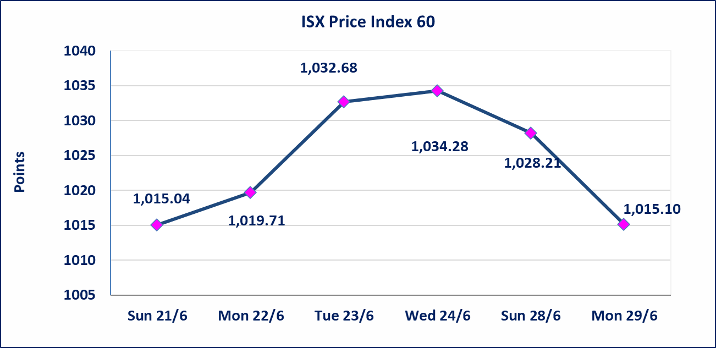
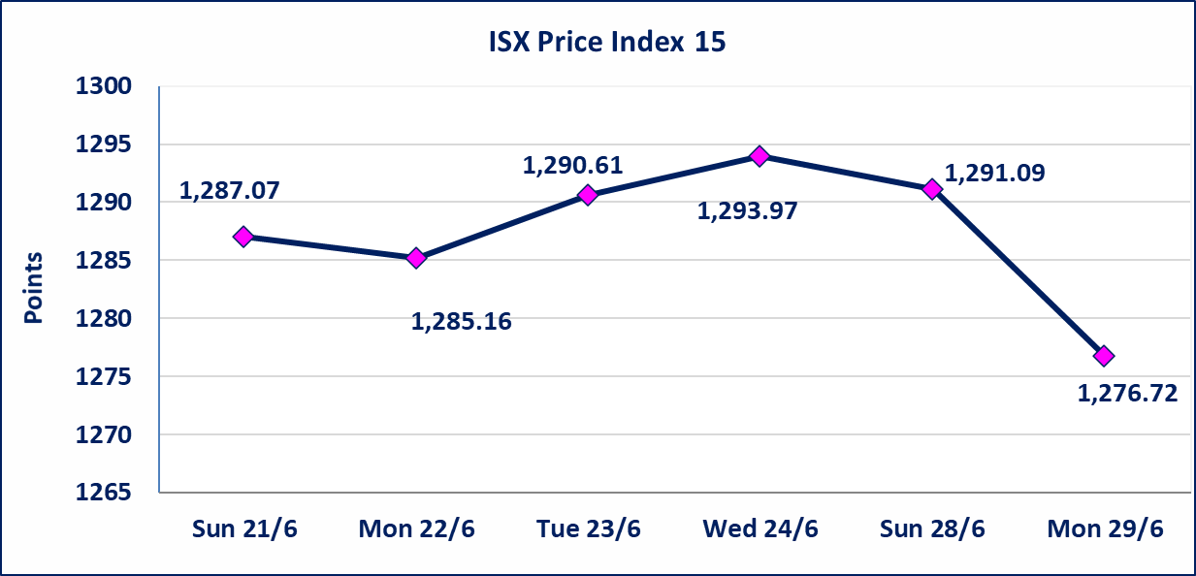

الوطنية لصناعة الاثاث (IHFI) | اجابة الشركة بعدم وجود احداث جوهرية أدت إلى انخفاض سعر السهم لجلستين بكامل حدود نسبة التغير لجسلتي 6/23 و 2026/6/28.
سندات اعمار الاصدارية الثالثة | ايقاف التداول على سندات اعمار الاصدارية الثالثة فئة (1,000,000) دينار إعتباراً من جلسة الاربعاء 2026/6/24 لقرب استحقاق الفائدة النصف السنوية . وسيتم اعادة التداول اعتبارا من جلسة 2026/7/1
اليم الازرق للتجارة العامة(SYAM) | تم البدء بعمليات ايداع شهادات اسهم المساهمين لشركة اليم الازرق للتجارة العامة إعتباراً من جلسة الاربعاء 2026/6/3
الوطنية للصناعات الغذائية (INFF) | تم البدء بعمليات ايداع شهادات اسهم المساهمين لشركة الوطنية للصناعات الغذائية إعتباراً من جلسة الاحد 2026/5/24 وسيتم اطلاق التداول لحين اكمال انتهاء الاجراءات في مركز الايداع في منصة الشركات غير المدرجة ISX-OTC.
الحد الأعلى والادنى للتغير في السعر | نسبة التغير الحدود الدنيا للحركة السعرية للاسهم من (5% الى 10%) والحدود العليا من(10% الى 25%)في كافة المنصات ماعدا منصة OTC.
Web site : www.isx-iq.net E-mail : info-isx@isx-iq.net |  |  |  |  | 07834000034 - 07711211522 : ص . ب :3607 العلوية الهاتف |  |  |  |  |  | بغداد /الكرادة/ قرب المسرح الوطني /مجاور مصرف الخليج التجاري

نسبة التغير
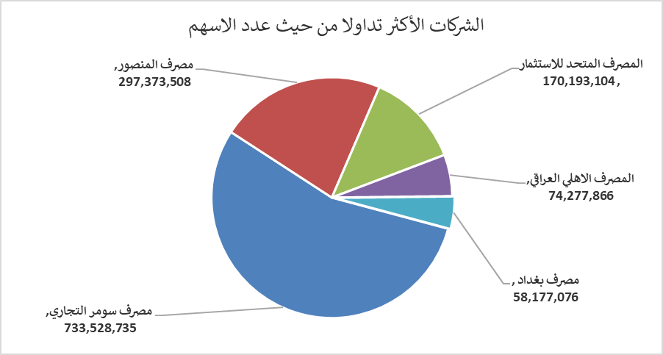
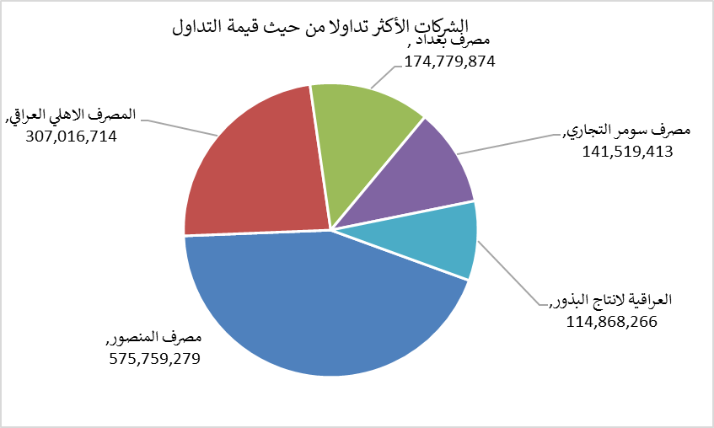
الشركات الأكثر ارتفاعاً وانخفاضاً

نسبة التغير لاسعار الاغلاق الاكثر ارتفاعاً |  |  |  | نسبة التغير لاسعار الاغلاق الاكثر انخفاضاً
اسم الشركة | اغلاق | التغير(%) | الاسهم المتداولة | اسم الشركة | اغلاق | التغير (%) | الاسهم المتداولة
المصرف الدولي الإسلامي | 0.240 | 20.00 | 21,888 | المعمورة العقارية | 3.700 | -5.13 | 3,759,000
مصرف سومر التجاري | 0.200 | 5.26 | 733,528,735 | الخاتم للاتصالات | 3.880 | -4.43 | 4,771,193
الكيمياوية والبلاستيكية | 1.980 | 4.21 | 50,000 | الخازر لانتاج المواد الانشائية | 1.150 | -4.17 | 313,115
مصرف كوردستان الدولي الاسلامي | 1.510 | 4.14 | 101,723 | مصرف بغداد | 2.950 | -3.28 | 58,177,076
العراقية لانتاج البذور | 6.850 | 2.85 | 16,709,368 | انتاج الالبسة الجاهزة | 2.400 | -2.83 | 1,212,788

الشركات الاكثر نشاطا حسب الاسهم المتداولة (حجم التداول) |  |  |  | الشركات الاكثر نشاطا حسب القيمة المتداولة
اسم الشركة | اغلاق | التغير(%) | الاسهم المتداولة | اسم الشركة | اغلاق | التغير (%) | القيمة المتداولة
مصرف سومر التجاري | 0.200 | 5.26 | 733,528,735 | مصرف المنصور | 1.910 | -2.55 | 575,759,279
مصرف المنصور | 1.910 | -2.55 | 297,373,508 | المصرف الاهلي العراقي | 4.070 | -2.63 | 307,016,714
المصرف المتحد للاستثمار | 0.060 | 0.00 | 170,193,104 | مصرف بغداد | 2.950 | -3.28 | 174,779,874
المصرف الاهلي العراقي | 4.070 | -2.63 | 74,277,866 | مصرف سومر التجاري | 0.200 | 5.26 | 141,519,413
مصرف بغداد | 2.950 | -3.28 | 58,177,076 | العراقية لانتاج البذور | 6.850 | 2.85 | 114,868,266

